questions (2)
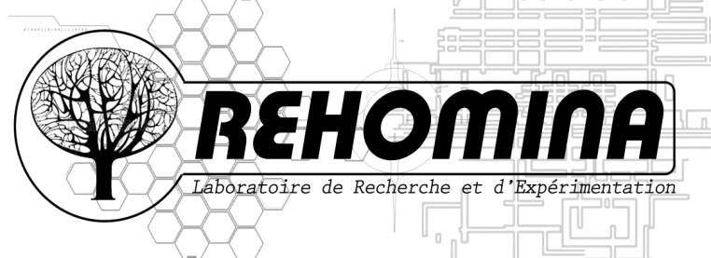

BIO INDICATEURS |  | Unité
BIB | Bonheur Intérieur Brut a l'instant T | 0 à 100%
NFGRBFC | Niveau de fusion Grande Région Bourguogne Franche Comté | 0 à 100%
NIG | Niveau de connaissance du Graine BFC | 0 à 100%
EAT | Envie d'Agir sur mon Territoire | 0 à 100 watt
NOA | Niveau Optimisme en l'Avenir | 0 à 100 lumens
CASH | Capacité d'Agir pour la Sauvegarde de l'Humanité | 0 à 100%
VHASA | Le virage en ° que l'humanité doit prendre pour assurer son avenir | en degré
NICONA | Mon Niveau de connexion à la nature | 0 à 100%

 | Avez vous la TV ?

 | Qu'est ce qui vous manque le plus au travail ?

 | Le rire
 | Le rêve
 | La créativité
 | La liberté

QUESTIONS
A
B | tu préfère:
a | que les dirigeants politiques aillent en séminaire d'immersion dans une tribu amazonienne
b
c
 | Parmi la liste suivante quelle est la contrainte la plus forte
 | Quel mot pour le futur ?
 | a/ Transition b/ Evolution c/ Révolution d/ré équilibre e/

 | Est ce que tu préfère :

 | un an sans nature
 | un an sans voiture
 | un an sans ecran (telephone compris)

 | un an papier sans papier
 | un an avec 7 litres d'eau potable par semaine
 | un an sans écran

 | Qu'est ce qui vous manque le plus au travail ?

 | Le rire
 | Le rêve
 | La créativité
 | La liberté

Graphisme
 | TV

 |  | OUI | NON

EVOLUTION | REVOLUTION | TRANSFORMATION | REEQUILIBRE | RIRE | REVE | CREATIVITE | LIBERTE
12 | 12 | 12 | 12 | 23 | 44 | 10 | 11

